No.7
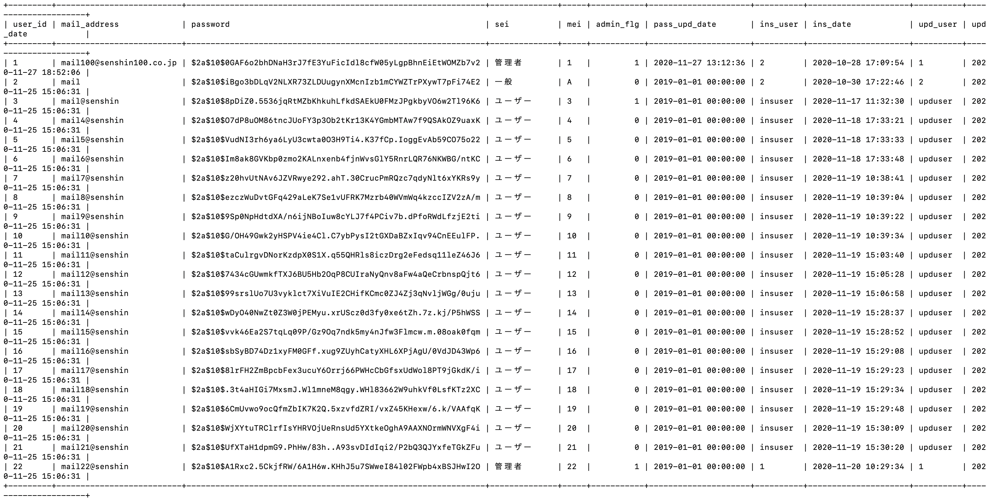
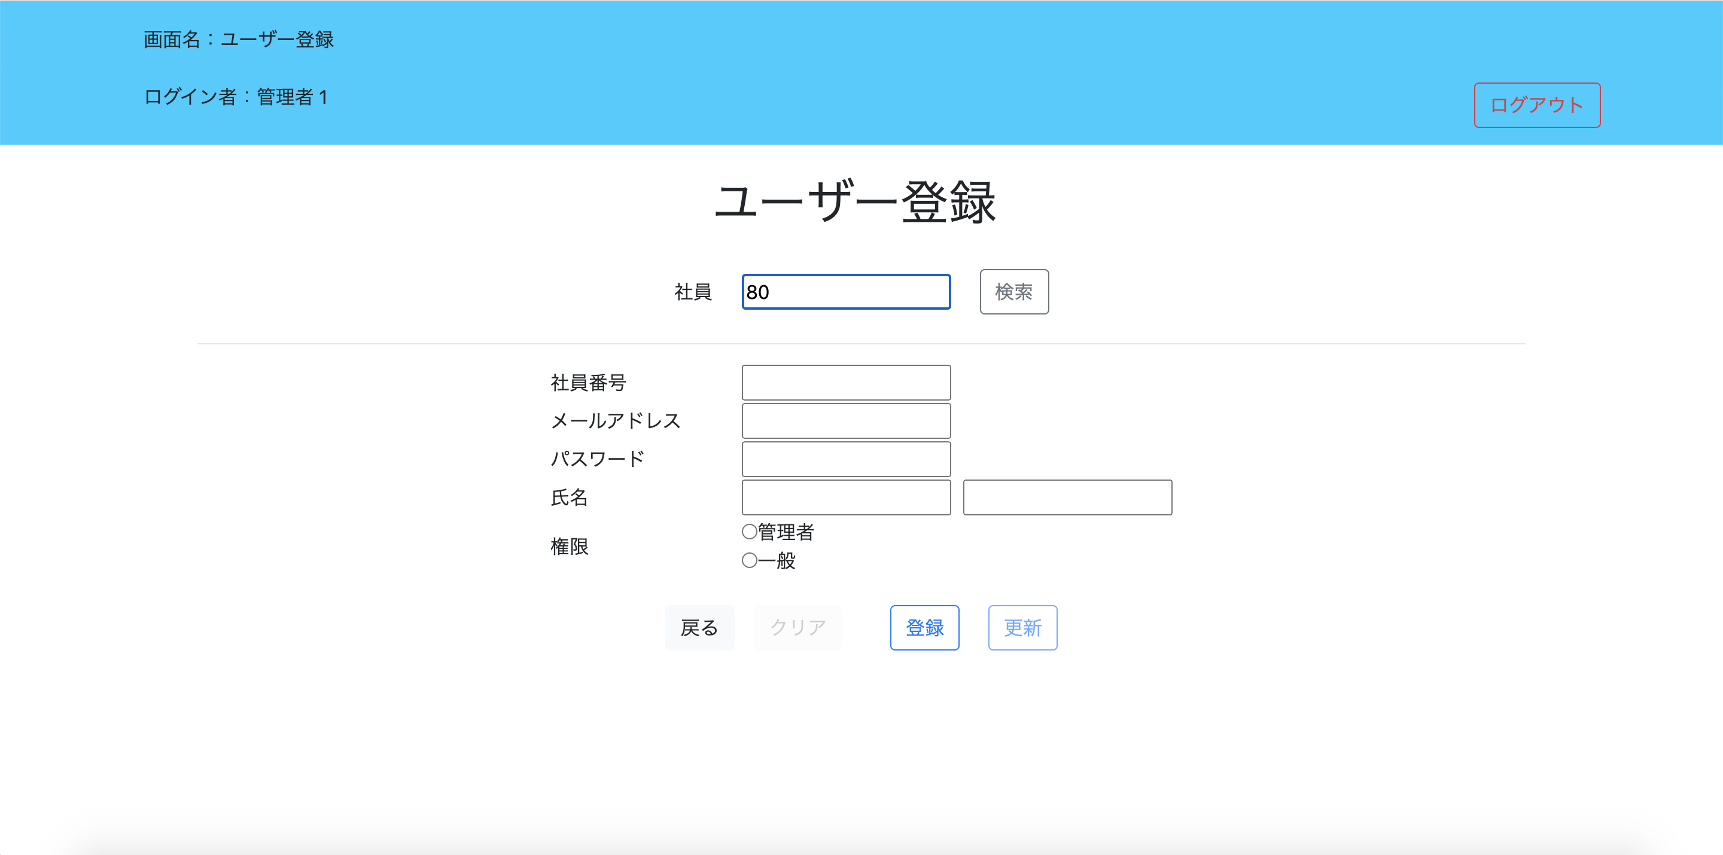
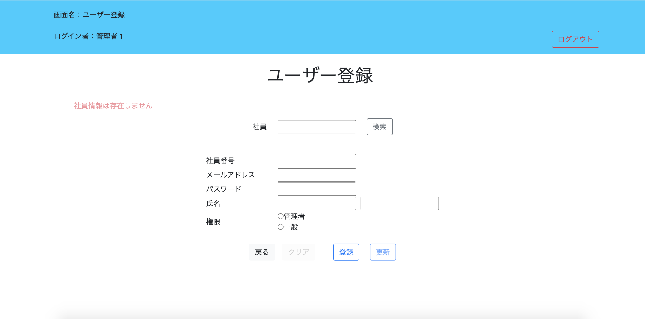
検索の結果、該当のユーザーがない場合入力欄に値は表示せず初期表示の状態になっている

No.9
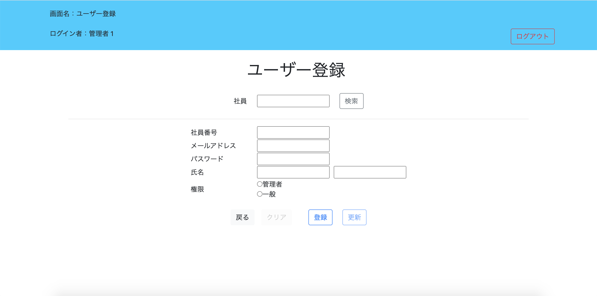
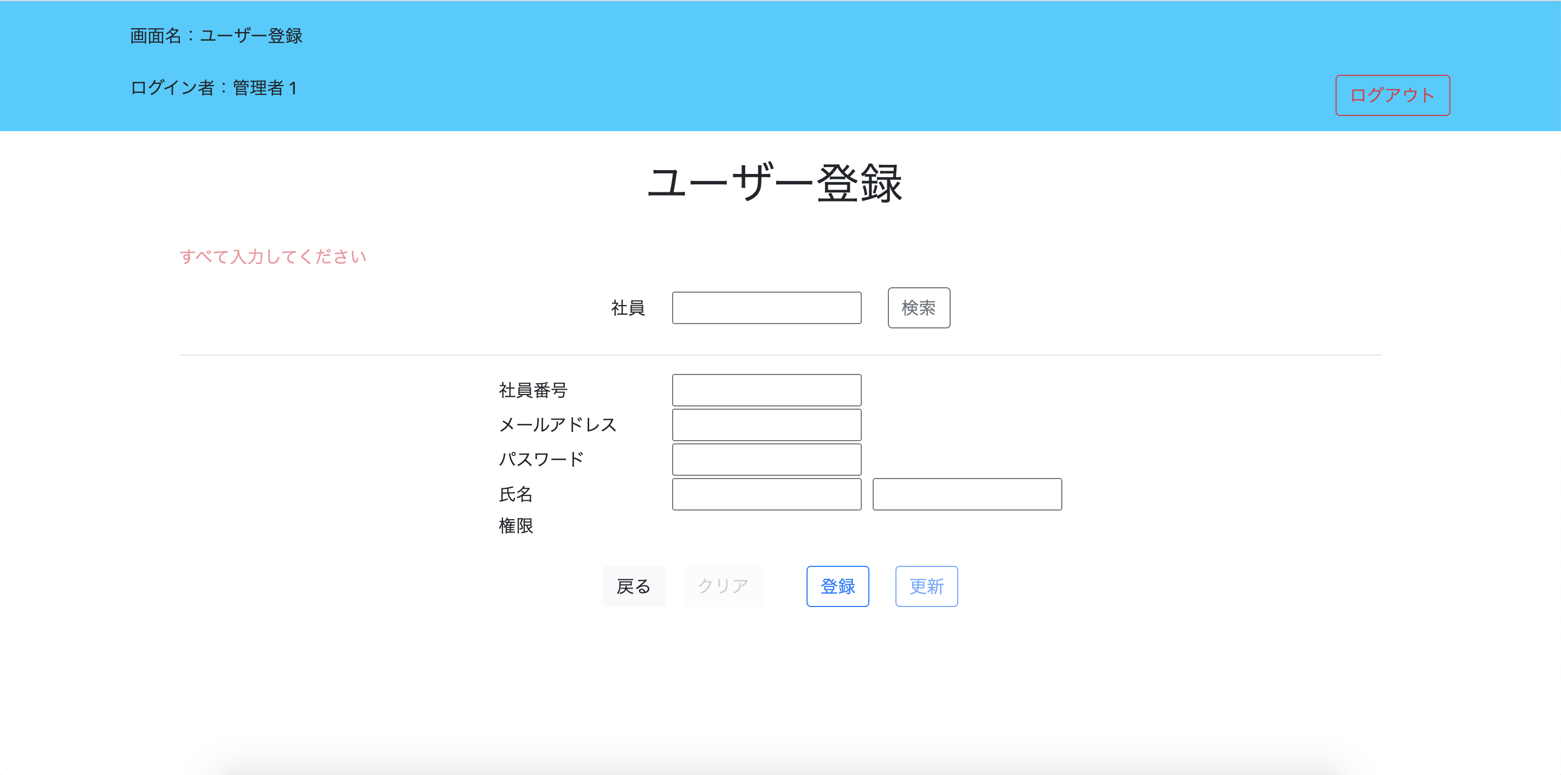
全ての項目を入力していない場合、エラーメッセージが表示される

No.10
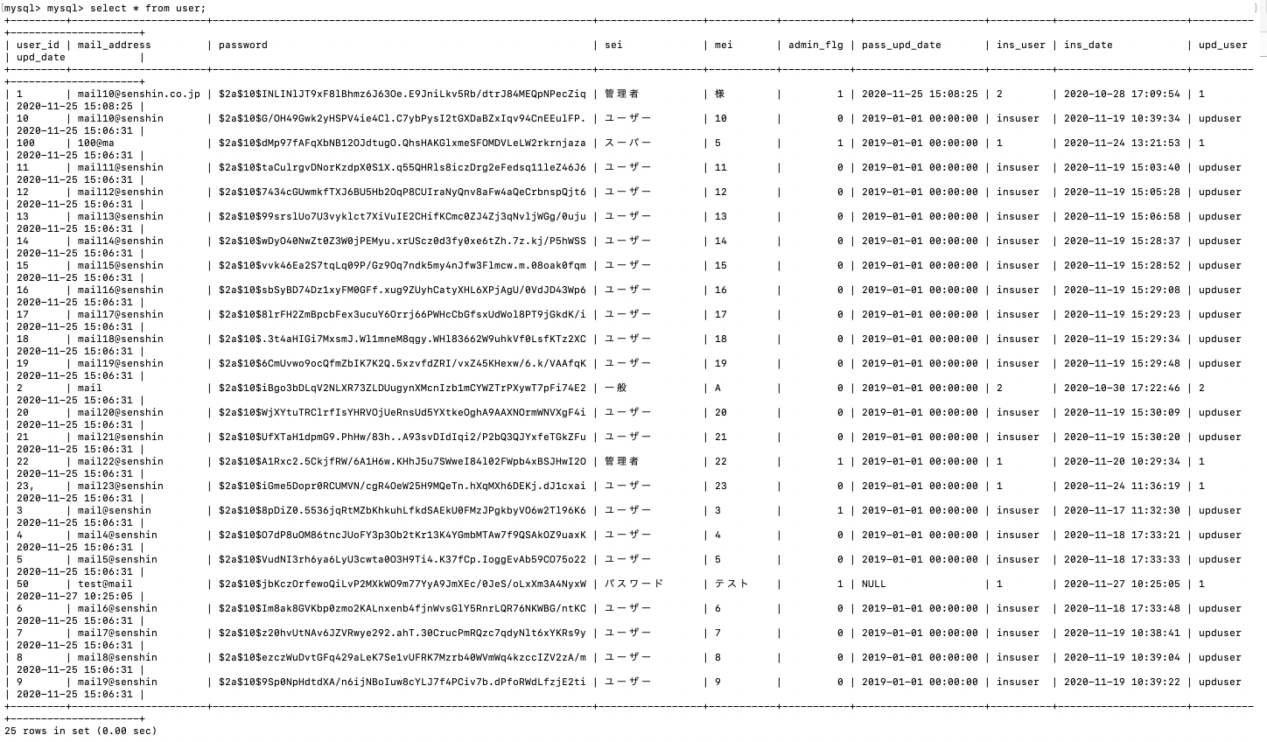
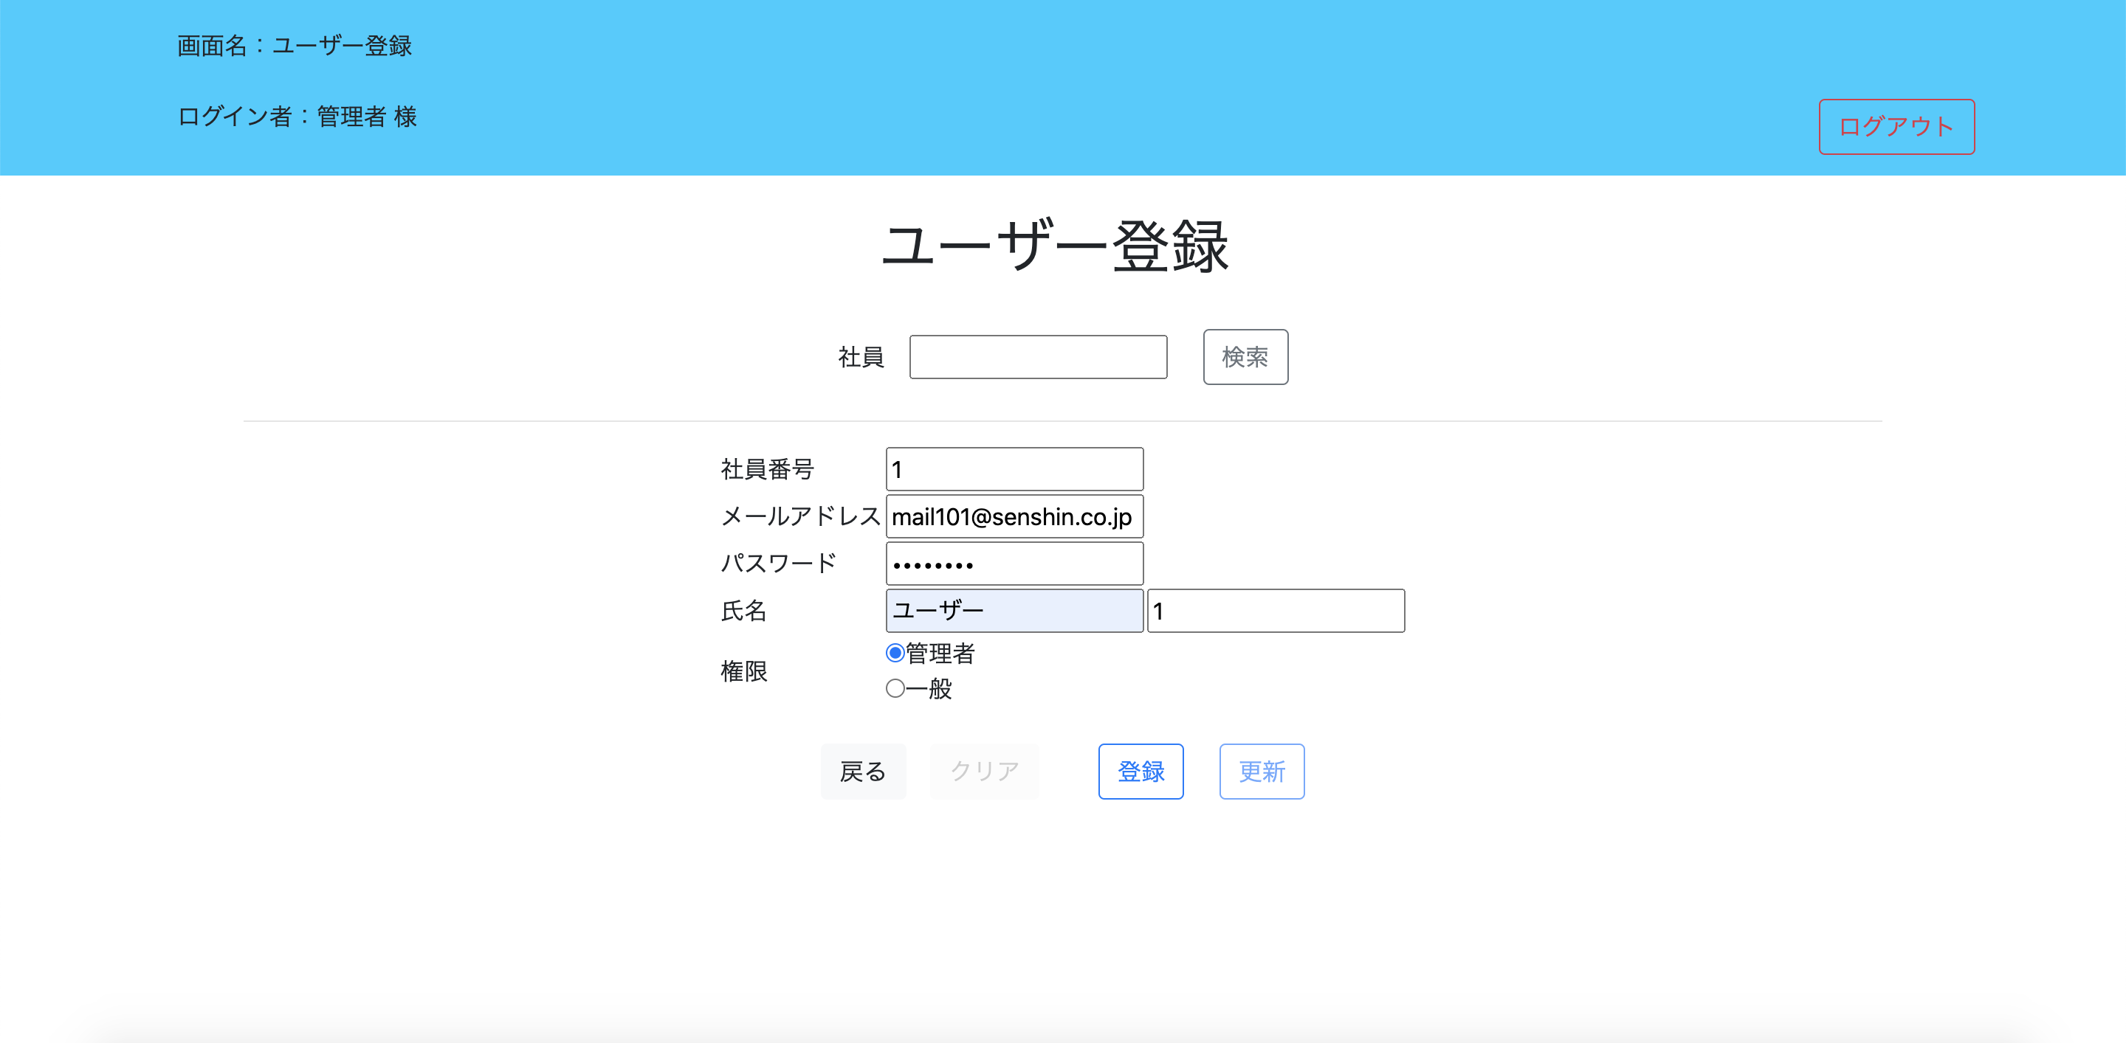
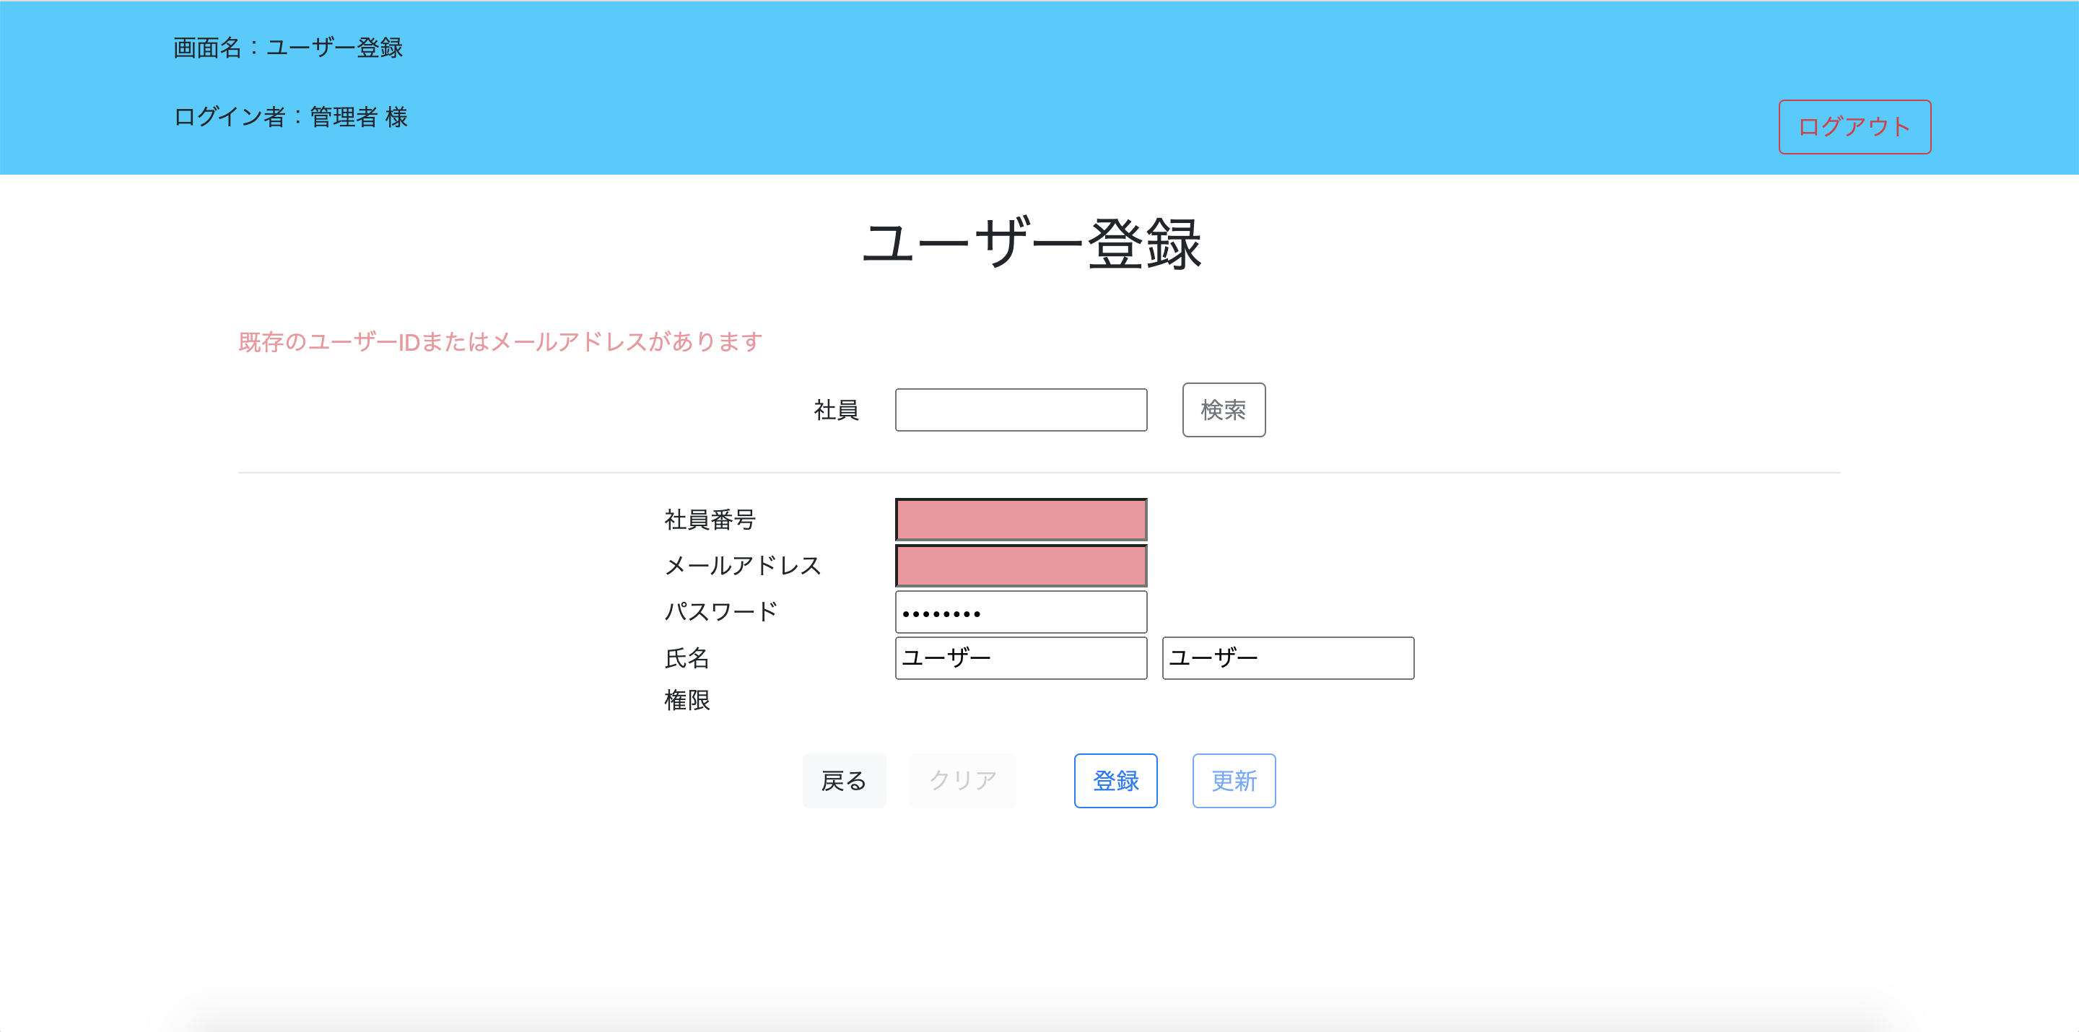
登録の際、ユーザーIDが既に登録されている場合、エラーメッセージを表示する

No.11
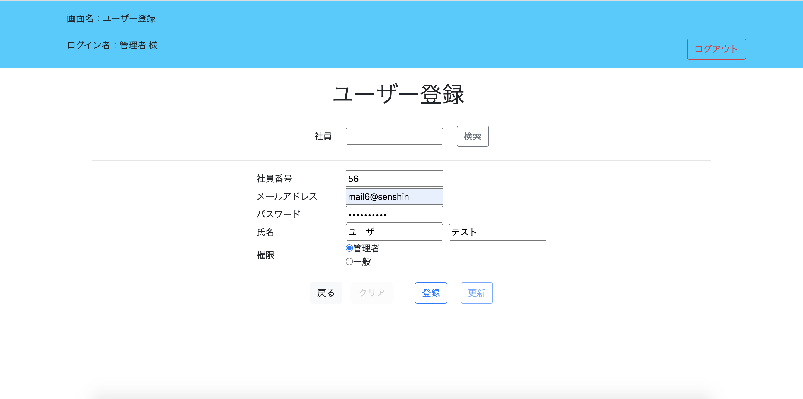
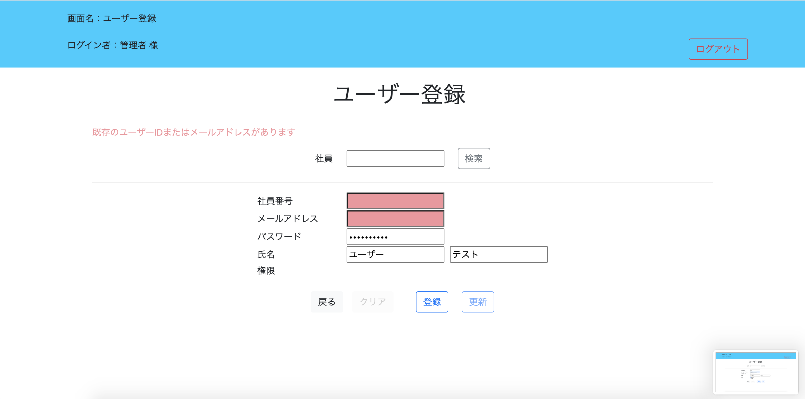
登録の際、メールアドレスが既に登録されている場合、エラーメッセージを表示する

No.12
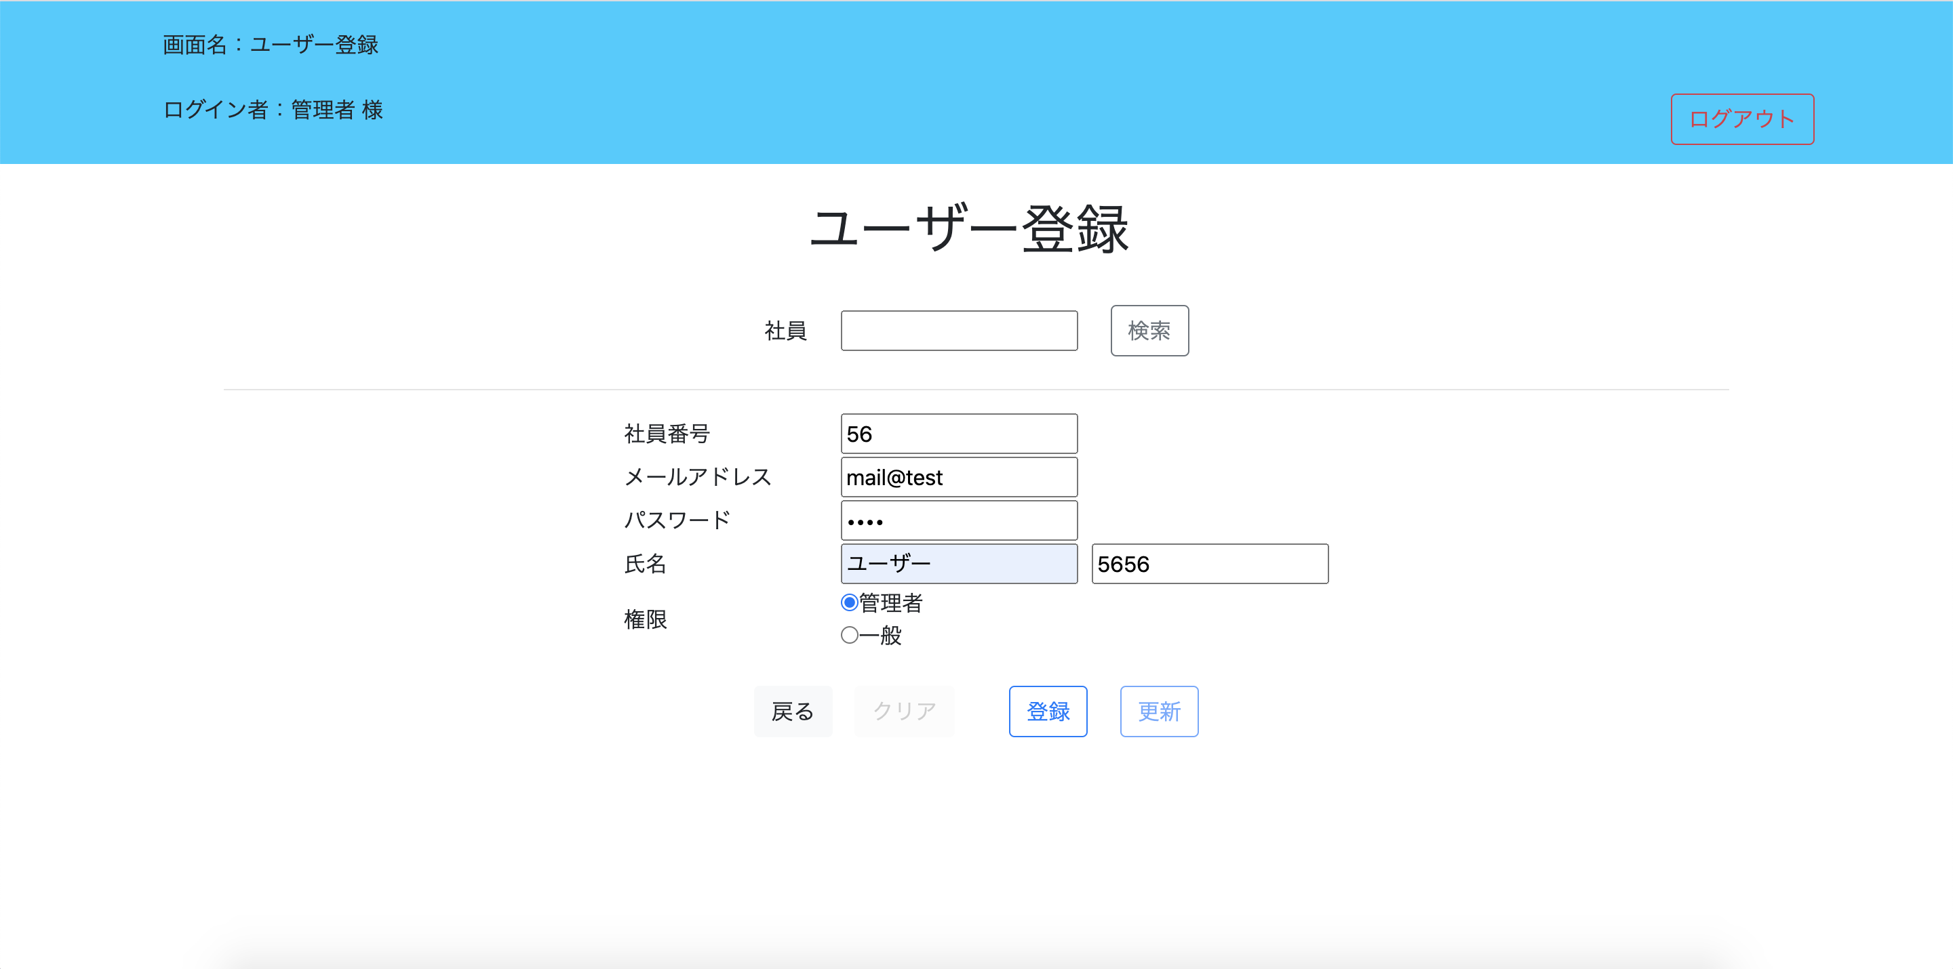
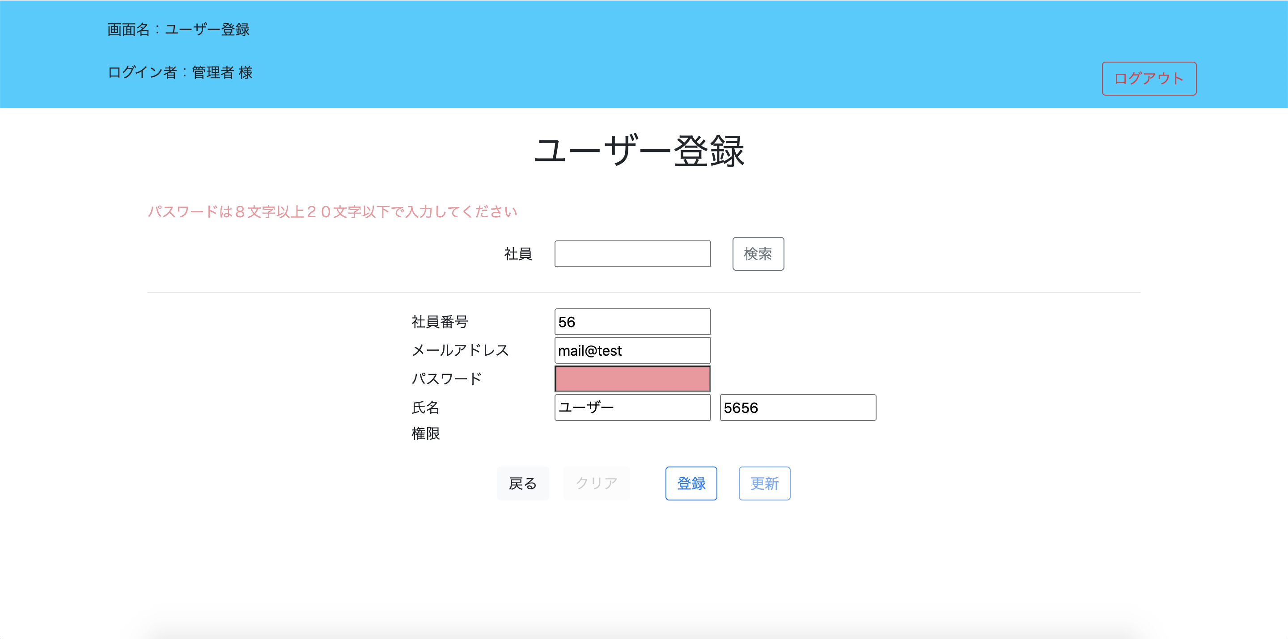
登録の際、パスワードが8文字以上20文字以下に該当しない場合、エラーメッセージを表示する

